學生名單
姓名 | 年級 | 班級
同名 | 一 | 忠
同名 | 二 | 忠
同名 | 一 | 孝
同名1 | 一 | 孝
呂彥臻 | 一 | 忠
王大同 | 二 | 孝
楊小明 | 三 | 仁
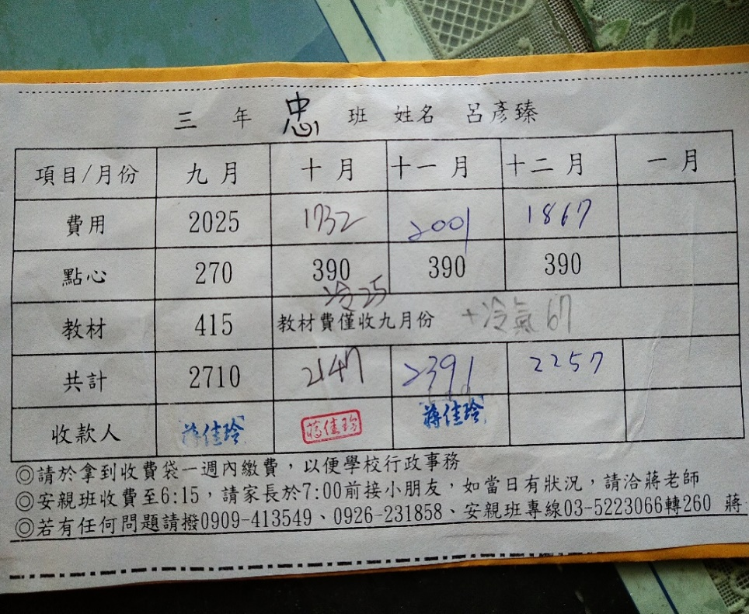
劉大象 | 四 | 愛
陳中一 | 五 | 信
孫二 | 六 | 義
呂彥臻1 | 一 | 忠
王大同1 | 二 | 孝
楊小明1 | 三 | 仁
劉大象1 | 四 | 愛
陳中一1 | 五 | 信
孫二1 | 六 | 義
呂彥臻2 | 一 | 忠
王大同2 | 二 | 孝
楊小明2 | 三 | 仁
劉大象2 | 四 | 愛
陳中一2 | 五 | 信
孫二2 | 六 | 義
呂彥臻3 | 一 | 忠
王大同3 | 二 | 孝
楊小明3 | 三 | 仁
劉大象3 | 四 | 愛
陳中一3 | 五 | 信
孫二3 | 六 | 義
呂彥臻4 | 一 | 忠
王大同4 | 二 | 孝
楊小明4 | 三 | 仁
劉大象4 | 四 | 愛
同名 | 七 | 忠
同名 | 八 | 忠
同名 | 九 | 孝
同名1 | 九 | 孝
呂彥臻 | 十 | 忠
王大同 | 十二 | 孝
楊小明 | 十三 | 仁
劉大象 | 十四 | 愛
陳中一 | 十五 | 信
孫二 | 十六 | 義
呂彥臻1 | 十一 | 忠
王大同1 | 十二 | 孝
楊小明1 | 十三 | 仁
劉大象1 | 十四 | 愛
陳中一1 | 十五 | 信
孫二1 | 十六 | 義
呂彥臻2 | 十一 | 忠
王大同2 | 十二 | 孝
楊小明2 | 十三 | 仁
劉大象2 | 十四 | 愛
陳中一2 | 十五 | 信
孫二2 | 十六 | 義
呂彥臻3 | 十一 | 忠
王大同3 | 十二 | 孝
楊小明3 | 十三 | 仁
劉大象3 | 十四 | 愛
陳中一3 | 十五 | 信
孫二3 | 十六 | 義
呂彥臻4 | 十一 | 忠
王大同4 | 十二 | 孝
楊小明4 | 十三 | 仁
劉大象4 | 十四 | 愛
同名 | 十七 | 忠
同名 | 十八 | 忠
同名 | 十九 | 孝
同名1 | 十九 | 孝
呂彥臻 | 二十 | 忠
王大同 | 二十二 | 孝
楊小明 | 二十三 | 仁
劉大象 | 二十四 | 愛
陳中一 | 二十五 | 信
孫二 | 二十六 | 義
呂彥臻1 | 二十一 | 忠
王大同1 | 二十二 | 孝
楊小明1 | 二十三 | 仁
劉大象1 | 二十四 | 愛
陳中一1 | 二十五 | 信
孫二1 | 二十六 | 義
呂彥臻2 | 二十一 | 忠
王大同2 | 二十二 | 孝
楊小明2 | 二十三 | 仁
劉大象2 | 二十四 | 愛
陳中一2 | 二十五 | 信
孫二2 | 二十六 | 義
呂彥臻3 | 二十一 | 忠
王大同3 | 二十二 | 孝
楊小明3 | 二十三 | 仁
劉大象3 | 二十四 | 愛
陳中一3 | 二十五 | 信
孫二3 | 二十六 | 義
呂彥臻4 | 二十一 | 忠
王大同4 | 二十二 | 孝
楊小明4 | 二十三 | 仁
劉大象4 | 二十四 | 愛
同名 | 二十七 | 忠
同名 | 二十八 | 忠
同名 | 二十九 | 孝
同名1 | 二十九 | 孝
呂彥臻 | 三十 | 忠
王大同 | 三十一 | 孝
楊小明 | 三十三 | 仁
劉大象 | 三十四 | 愛
陳中一 | 三十五 | 信
孫二 | 三十六 | 義
呂彥臻1 | 三十一 | 忠
王大同1 | 三十二 | 孝
楊小明1 | 三十三 | 仁
劉大象1 | 三十四 | 愛
陳中一1 | 三十五 | 信
孫二1 | 三十六 | 義
呂彥臻2 | 三十一 | 忠
王大同2 | 三十二 | 孝
楊小明2 | 三十三 | 仁
劉大象2 | 三十四 | 愛
陳中一2 | 三十五 | 信
孫二2 | 三十六 | 義
呂彥臻3 | 三十一 | 忠
王大同3 | 三十二 | 孝
楊小明3 | 三十三 | 仁
劉大象3 | 三十四 | 愛
陳中一3 | 三十五 | 信
孫二3 | 三十六 | 義
呂彥臻4 | 三十一 | 忠
王大同4 | 三十二 | 孝
楊小明4 | 三十三 | 仁
劉大象4 | 三十四 | 愛
同名 | 三十七 | 忠
同名 | 三十八 | 忠
同名 | 三十九 | 孝
同名1 | 三十九 | 孝
呂彥臻 | 四十 | 忠
王大同 | 四十一 | 孝
楊小明 | 四十三 | 仁
劉大象 | 四十四 | 愛
陳中一 | 四十五 | 信
孫二 | 四十六 | 義
呂彥臻1 | 四十一 | 忠
王大同1 | 四十二 | 孝
楊小明1 | 四十三 | 仁
劉大象1 | 四十四 | 愛
陳中一1 | 四十五 | 信
孫二1 | 四十六 | 義
呂彥臻2 | 四十一 | 忠
王大同2 | 四十二 | 孝
楊小明2 | 四十三 | 仁
劉大象2 | 四十四 | 愛
陳中一2 | 四十五 | 信
孫二2 | 四十六 | 義
呂彥臻3 | 四十一 | 忠
王大同3 | 四十二 | 孝
楊小明3 | 四十三 | 仁
劉大象3 | 四十四 | 愛
陳中一3 | 四十五 | 信
孫二3 | 四十六 | 義
呂彥臻4 | 四十一 | 忠
王大同4 | 四十二 | 孝
楊小明4 | 四十三 | 仁
劉大象4 | 四十四 | 愛
同名 | 四十七 | 忠
同名 | 四十八 | 忠
同名 | 四十九 | 孝
同名1 | 四十九 | 孝
呂彥臻 | 五十 | 忠
王大同 | 五十一 | 孝
楊小明 | 五十三 | 仁
劉大象 | 五十四 | 愛
陳中一 | 五十五 | 信
孫二 | 五十六 | 義
呂彥臻1 | 五十一 | 忠
王大同1 | 五十二 | 孝
楊小明1 | 五十三 | 仁
劉大象1 | 五十四 | 愛
陳中一1 | 五十五 | 信
孫二1 | 五十六 | 義
呂彥臻2 | 五十一 | 忠
王大同2 | 五十二 | 孝
楊小明2 | 五十三 | 仁
劉大象2 | 五十四 | 愛
陳中一2 | 五十五 | 信
孫二2 | 五十六 | 義
呂彥臻3 | 五十一 | 忠
王大同3 | 五十二 | 孝
楊小明3 | 五十三 | 仁
劉大象3 | 五十四 | 愛
陳中一3 | 五十五 | 信
孫二3 | 五十六 | 義
呂彥臻4 | 五十一 | 忠
王大同4 | 五十二 | 孝
楊小明4 | 五十三 | 仁
劉大象4 | 五十四 | 愛

註記事項

註記
1.請於拿到收費袋一週內繳費，以便學校行政事務
2.安親班收費至6:15，請家長於7:00前接小朋友，如當日有狀況，請洽蔣老師
3.若有任何問題請撥0909-413549、0926-231858 蔣老師
4.教材費每學期僅收一次，冷氣費則依當月使用狀況而定

